C IV - ASE2016 HH Teil 9

Statistisches Amt
für Hamburg und Schleswig-Holstein

 |  | STATISTISCHE BERICHTE
 | Kennziffer: C IV - ASE 2016 HH, Teil 9 Gartenbau

Der Gartenbau in Hamburg
2016
endgültiges Ergebnis der Agrarstrukturerhebung

Herausgegeben am: 5. November 2019

Abb. 1 (S.14)
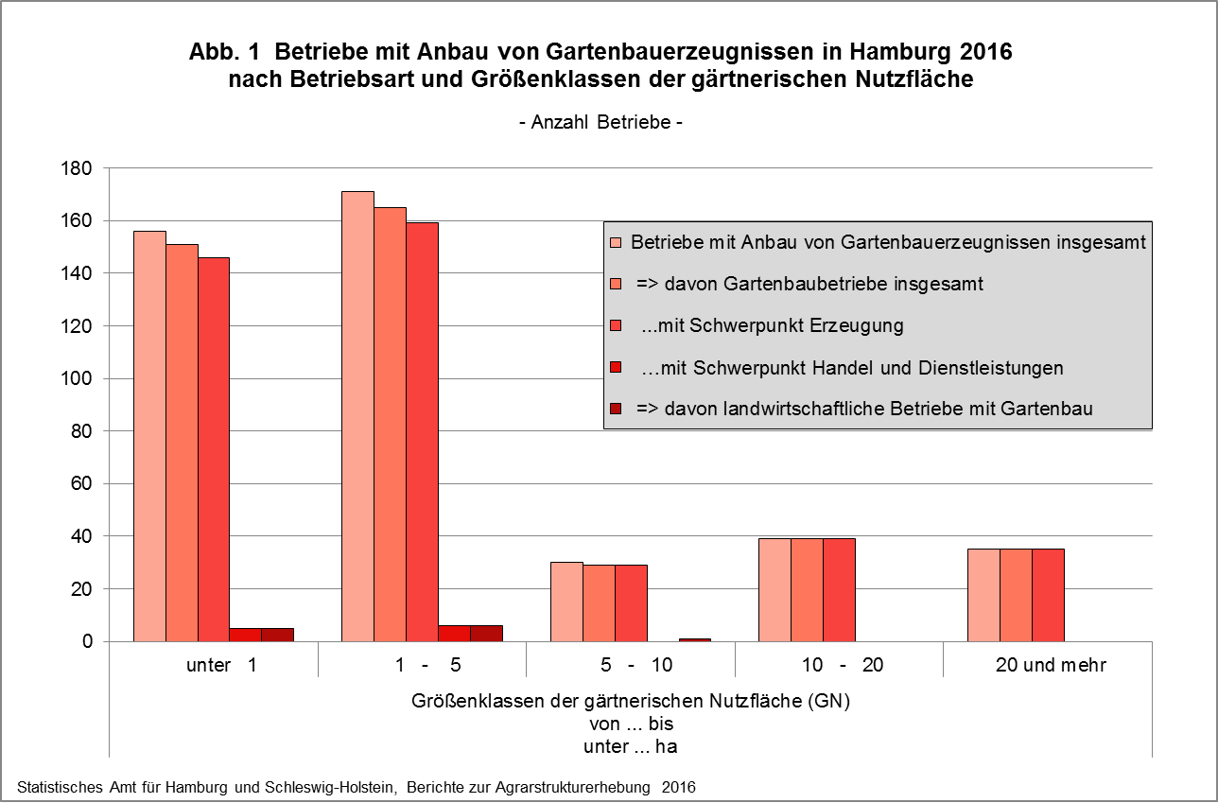

zurück zum Inhalt

Abb. 2 (S.15)
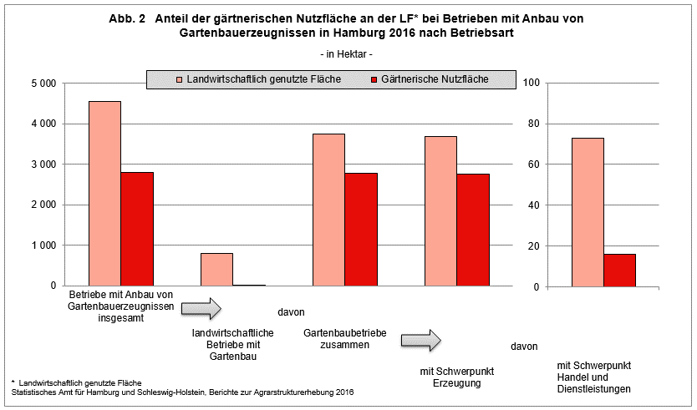

zurück zum Inhalt

Abb. 3, 3a+b (S.18)
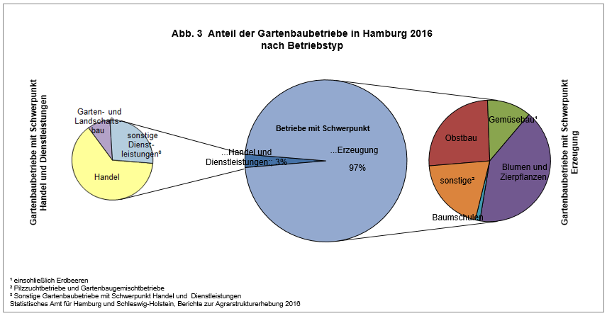

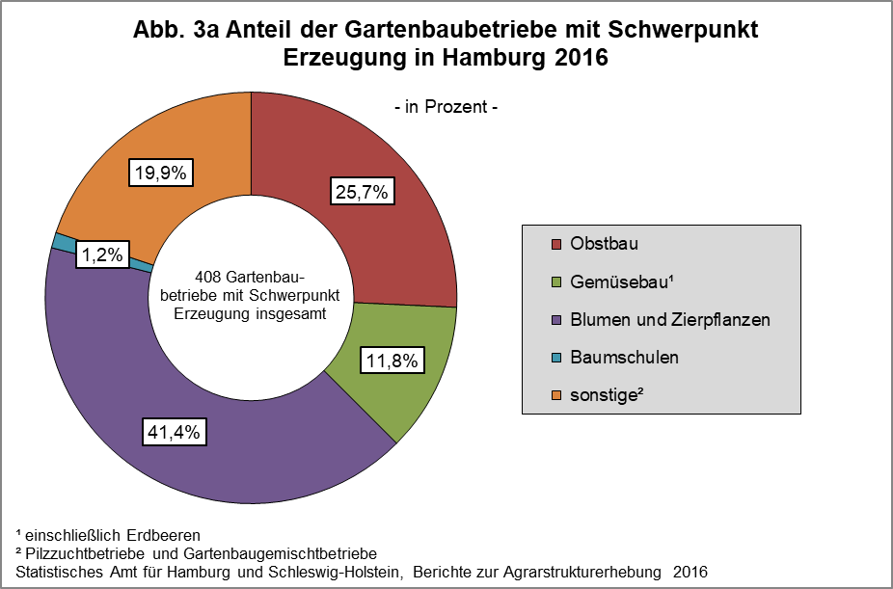

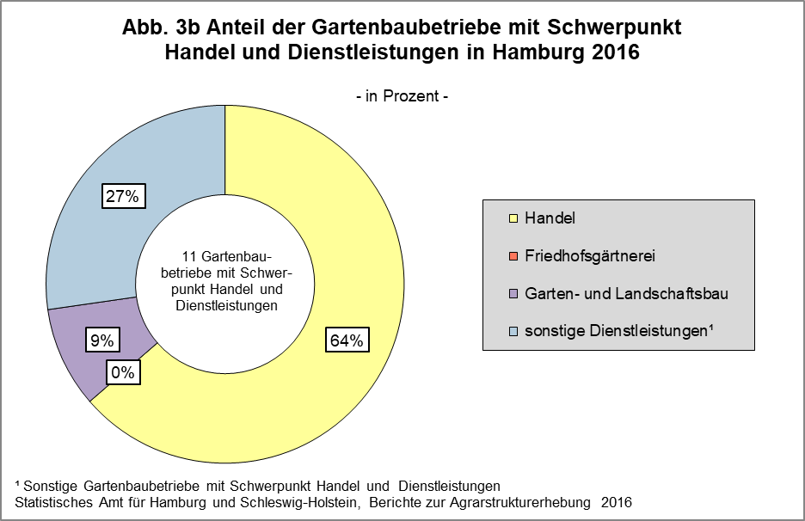

zurück zum Inhalt

Abb. 4a+b (S.23)
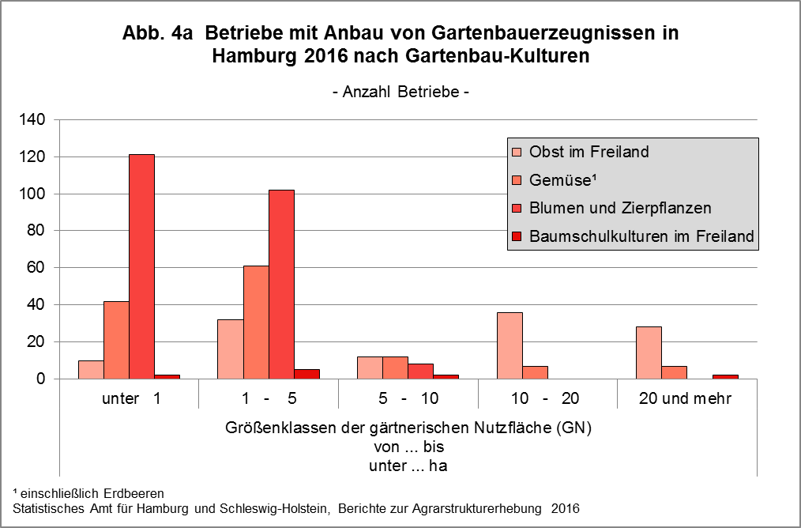

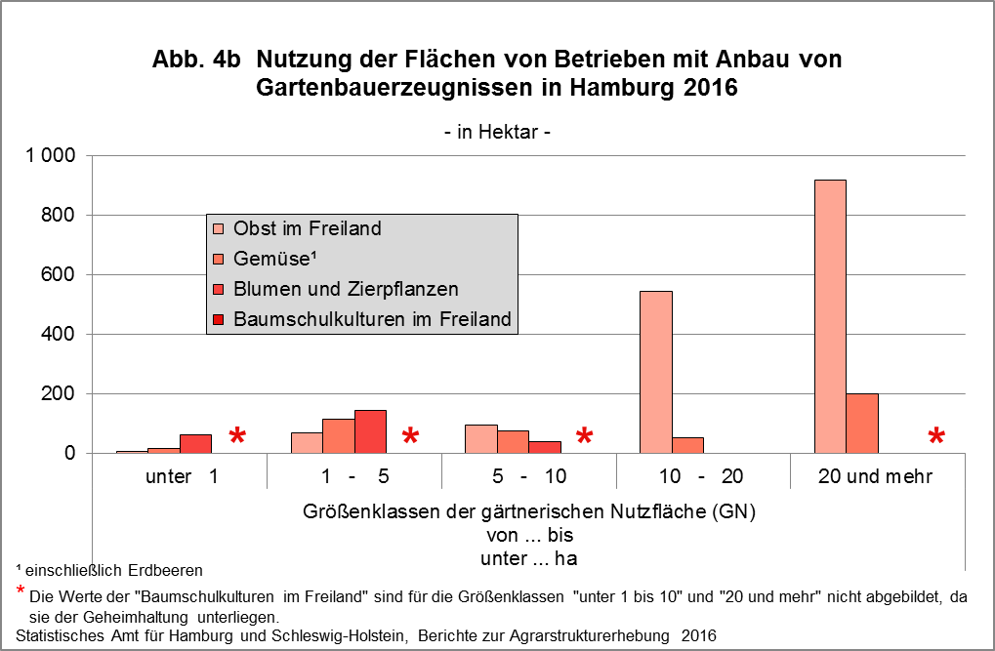

zurück zum Inhalt

Abb. 5a+b (S.32)
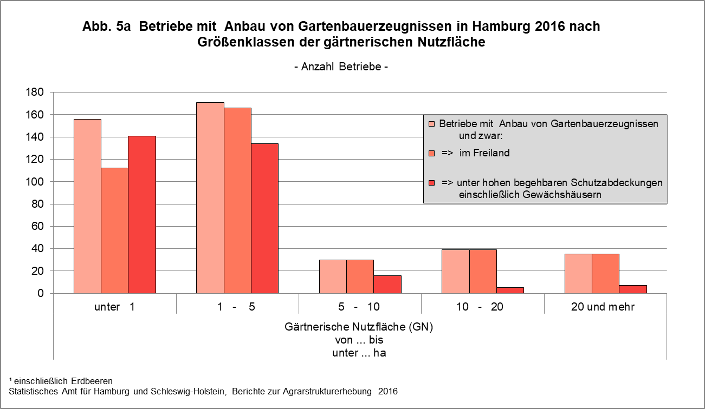

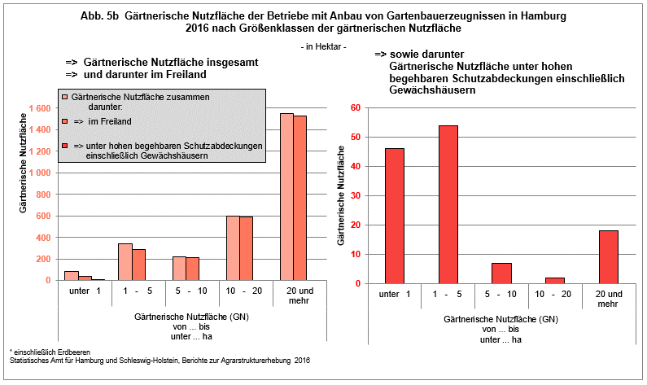

zurück zum Inhalt

Abb. 6a+b (S.36-37)
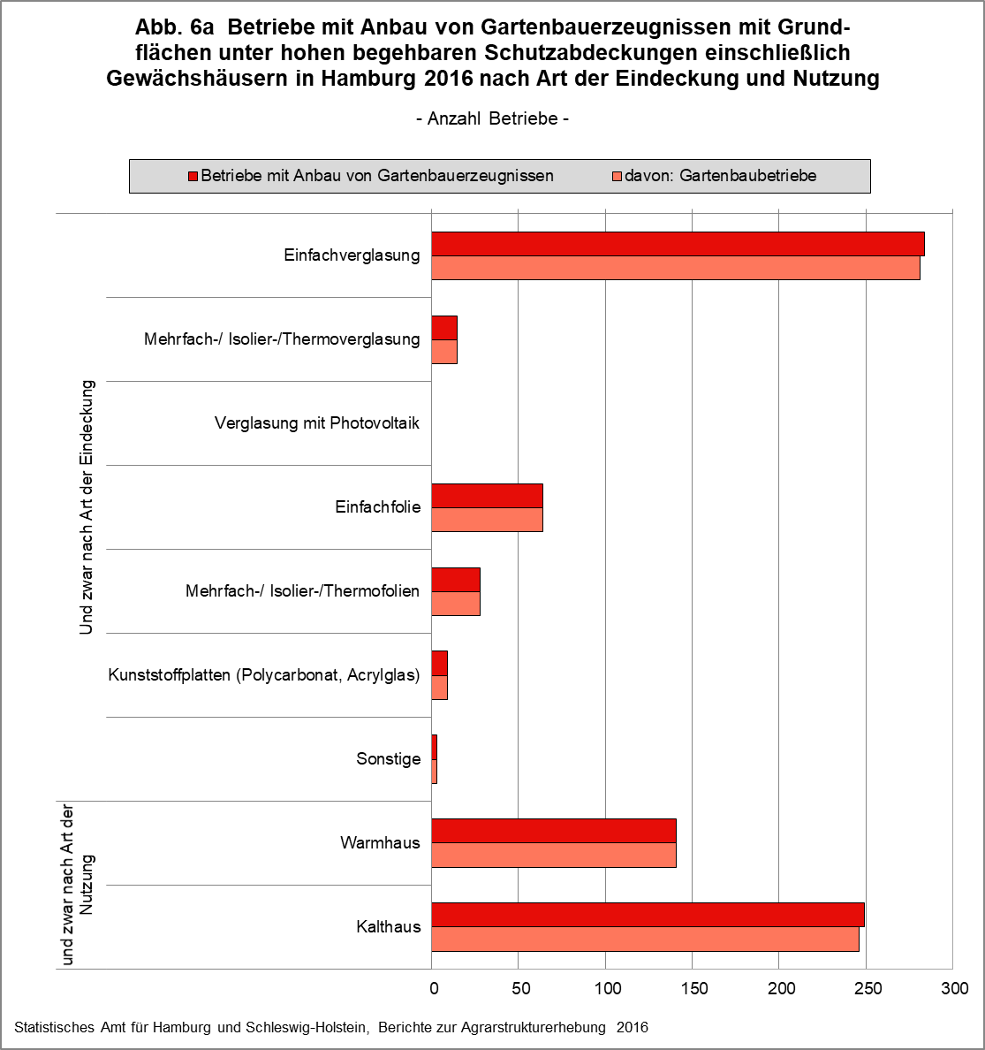
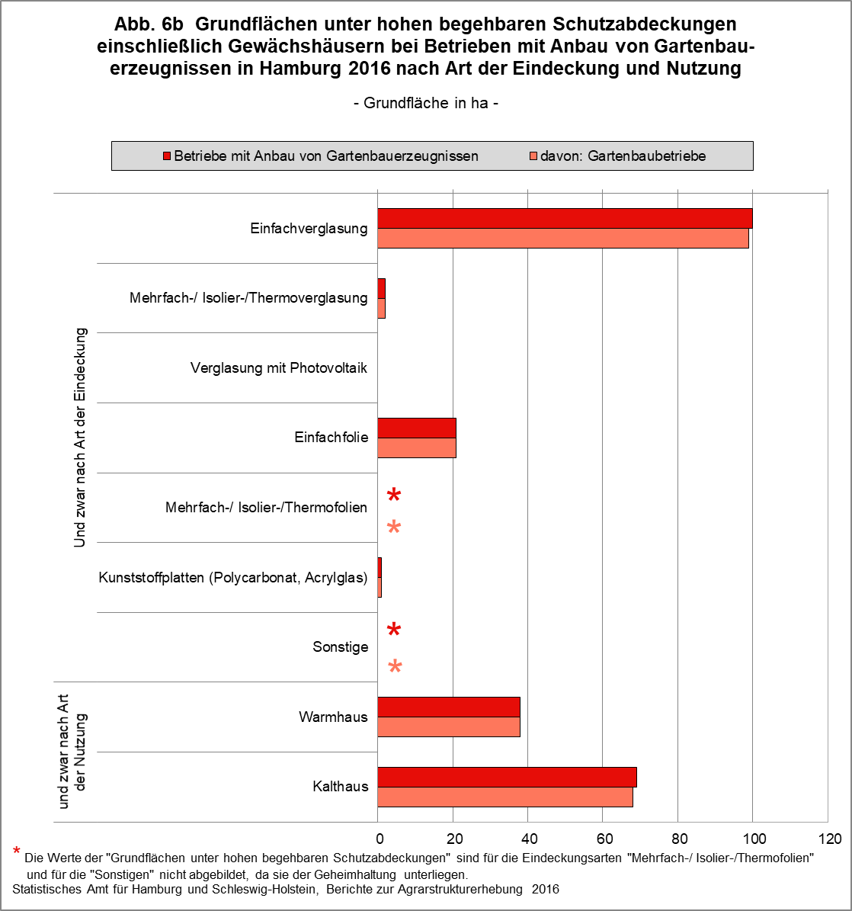

zurück zum Inhalt | zurück zum Inhalt

Abb. 7a+b (S.47)
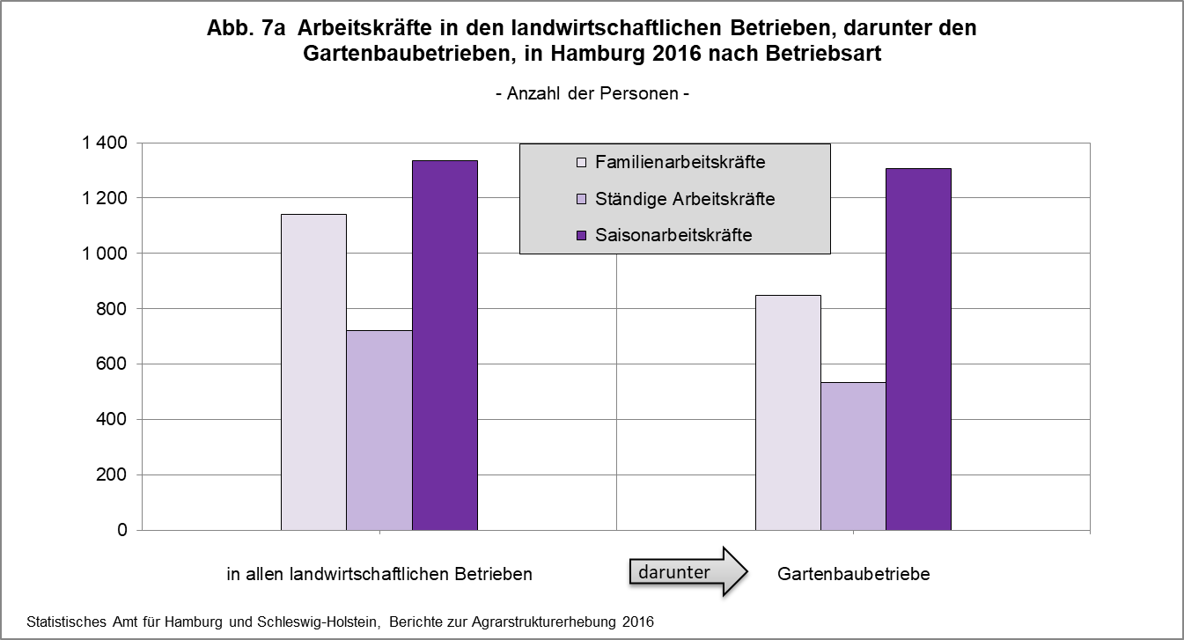

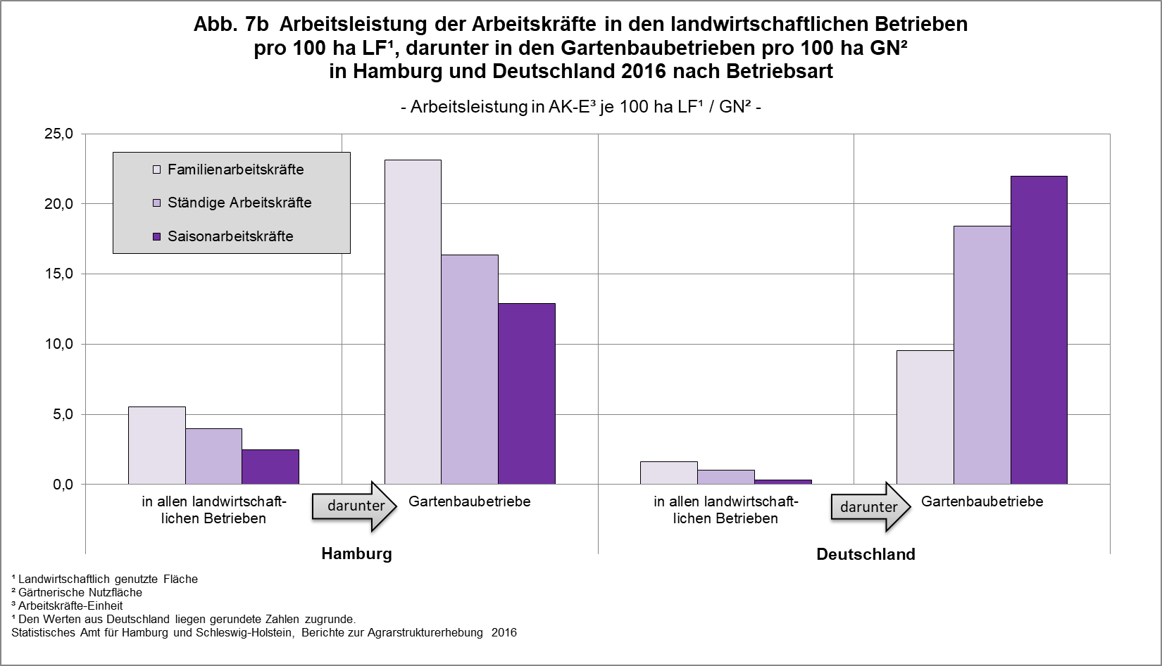

zurück zum Inhalt

